閩南八音【閩拼】
君韻 | 君 | 群 | 滾 | 棍 | 郡 | 骨 | 滑
調名 | 陰平 | 陽平 | 陰上 | 陰去 | 陽去 | 陰入 | 陽入
調號 | 1 | 2 | 3 | 5 | 6 | 7 | 8
調值 | 44 | 24 | 53 | 21 | 33 | 3ʔ | 4ʔ
調性 | 高音調 | 低升調 | 高降調 | 低音調 | 中音調 | 低促調 | 高促調
調符 | ā | á | ǎ | à | â | āh | áh
標準版 | gūn | gún | gǔn | gùn | gûn | gūt | gút
數字版 | gun¹ | gun² | gun³ | gun⁵ | gun⁶ | gut⁷ | gut⁸

5
4
3
2
1


 | ā | á | ǎ | à | â | āh | áh
 | ㄚ | ㄚˊ | ㄚ˫ | ㄚ˪ | ㄚˋ | ㄚㆷ | ㄚㆷ̇

八音調性表
 |  |  |  |  |  |  |  |  | ㄚㆷ
調號 | 1 | 6 | 5 | 3 | 2 | 7 | 8 |  | ㄚ˪
調名 | 陰平 | 陽去 | 陰去 | 陰上 | 陽平 | 陰入 | 陽入 |  | ㄚ˫
調性 | 高音調 | 中音調 | 低音調 | 高降調 | 低升調 | 低促調 | 高促調 |  | ㄚˊ
調值 | 44 | 33 | 31 | 51 | 24 | 30 | 50 |  | ㄚˋ
君韻 | 君 | 郡 | 棍 | 滾 | 群 | 骨 | 滑 |  | ㄚ
5
4
3
2
1

 |  |  |  |  |  |  |  |  | ㄚㆷ̇

 | ā | â | à | ǎ | á | āh | áh
 | ㄚ | ㄚˋ | ㄚ˪ | ㄚ˫ | ㄚˊ | ㄚㆷ | ㄚㆷ̇

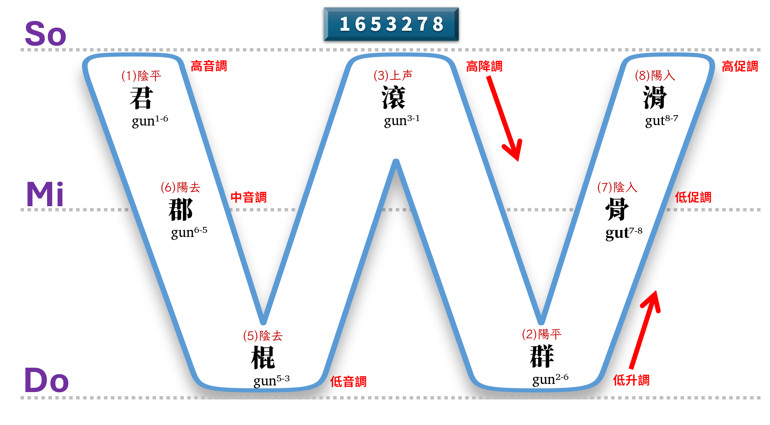
 |  |  |  |  |  |  |  | 八音 | 陰平 | 陰上 | 陰去 | 陰入
 |  |  |  |  |  |  |  | 調號 | 1 | 2 | 3 | 4
 |  |  |  |  |  |  |  | 調符 | a | á | à | ah
 |  |  |  |  |  |  |  | 標準版 | kun | kún | kùn | kut
 |  |  |  |  |  |  |  | 數字版 | kun1 | kun2 | kun3 | kut4
 |  |  |  |  |  |  |  | 漢字 | 君 | 滾 | 棍 | 骨

 |  |  |  |  |  |  |  | 八音 | 陽平 | 陽上 | 陽去 | 陽入
 |  |  |  |  |  |  |  | 調號 | 5 | 6 | 7 | 8
 |  |  |  |  |  |  |  | 調符 | â | ǎ | ā | a̍h
 |  |  |  |  |  |  |  | 標準版 | kûn |  | kūn | ku̍t
 |  |  |  |  |  |  |  | 數字版 | kun5 |  | kun7 | kut8
 |  |  |  |  |  |  |  | 漢字 | 群 |  | 郡 | 滑

五度音階表
君韻 | 君 | 滾 | 棍 | 骨 | 群 | 郡 | 滑
調名 | 陰平 | 陰上 | 陰去 | 陰入 | 陽平 | 陽去 | 陽入
調號 | 1 | 2 | 3 | 4 | 5 | 7 | 8
調符 | a | á | à | ah | â | ā | a̍h
標準版 | kun | kún | kùn | kut | kûn | kūn | ku̍t
數字版 | kun1 | kun2 | kun3 | kut4 | kun5 | kun7 | kut8
調值 | 44 | 51 | 31 | 30 | 24 | 33 | 50
5
4
3
2
1

 |  |  |  |  |  |  |  | 八音 | 陰平 | 陰上 | 陰去 | 陰入
 |  |  |  |  |  |  |  | 調號 | 1 | 2 | 3 | 4
 |  |  |  |  |  |  |  | 調符 | a | á | à | ah
 |  |  |  |  |  |  |  | 標準版 | kun | kún | kùn | kut
 |  |  |  |  |  |  |  | 數字版 | kun1 | kun2 | kun3 | kut4
 |  |  |  |  |  |  |  | 漢字 | 君 | 滾 | 棍 | 骨

 |  |  |  |  |  |  |  | 八音 | 陽平 | 陽上 | 陽去 | 陽入
 |  |  |  |  |  |  |  | 調號 | 5 | 6 | 7 | 8
 |  |  |  |  |  |  |  | 調符 | â | ǎ | ā | a̍h
 |  |  |  |  |  |  |  | 標準版 | kûn |  | kūn | ku̍t
 |  |  |  |  |  |  |  | 數字版 | kun5 |  | kun7 | kut8
 |  |  |  |  |  |  |  | 漢字 | 群 |  | 郡 | 滑

宋人三十六字母表
發音部位 舊名 |  | 發音部位 新名 | 發音方法 |  |  |  |  |  |  |  | 改用台羅拼音來對應與舉例：
 |  |  | 全清 |  | 次清 |  | 全濁 |  | 次濁（清濁）
唇音 | 重唇 | 雙唇 | [p] | 幫 | [pʰ] | 滂 | [b] | 並 | [m] | 明 | 1. 輕唇音（脣齒音）
 |  |  | ㄅ | 邊 | ㄆ | 頗 | ㆠ | 門 | ㄇ | 毛 | [f] 非 / [fʰ] 敷 / [v] 奉
 | 輕唇 | 唇齒 | [f] | 非 | [fʰ] | 敷 | [v] | 奉 | [ɱ] | 微 | 台羅拼音： 台語歷史上沒有發展出唇齒擦音 [f]，所以這些字在台羅中大都回歸到重唇音（雙唇音），對應 p（不送氣清音）或 ph（送氣清音）。
 |  |  | ㄏ | 喜 | ㄆ | 頗 | ㄅ | 邊 | ㆠ（文） ㄇ（白） | 門（文） 毛（白） | 舉例：
舌音 | 舌頭 | 舌尖中 | [t] | 端 | [tʰ] | 透 | [d] | 定 | [n] | 泥 | 「非」：台羅 hui（特別的讀法）/ 類似字「副」讀 phù。
 |  |  | ㄉ | 地 | ㄊ | 他 | ㄊ（平） ㄉ（仄） | 他 地 | ㄋ | 耐 | 「敷」：台羅 phu，例如「敷藥 (phu-io̍h)」。
 | 舌上 | 舌尖後 | [ʈ] | 知 | [ʈʰ] | 徹 | [ɖ] | 澄 | [ɳ] | 娘 | 「奉」：台羅 pōng，例如「奉敬 (pōng-kìng)」。
 |  |  | ㄗ | 曾 | ㄘ | 出 | ㄗ ㄘ | 曾 出 | ㄋ | 耐 | [ɱ] 微
齒音 | 齒頭 | 舌尖前 | [ʦ] | 精 | [ʦʰ] | 清 | [ʣ] | 從 |  |  | 台羅拼音： 在台語中完美保留了鼻音特徵，對應 m 的發音。
 |  |  | ㄗ | 曾 | ㄘ | 出 | ㆡ | 入 |  |  | 舉例： 「微」台羅 bî（文讀）/「無」台羅 bô；但在白讀音中，微母字常對應 m，例如「目 (ba̍k/mats)」或「微 (mî)」。
 |  |  | [s] | 心 |  |  | [z] | 邪
 |  |  | ㄙ | 時 |  |  | ㄙ ㄗ ㆡ | 時 曾 入 |  |  | 2. 舌上音（捲舌音 ➡️ 台語轉為舌尖前/中音）
 | 正齒 | 舌面前 | [ʨ] | 照 | [ʨʰ] | 穿 | [ʥ] | 牀 |  |  | 台語沒有華語的捲舌音（zh, ch, sh, r），中古漢語的捲舌音在台語裡一律讀作舌尖音。
 |  |  | ㄐ | 止 | ㄑ | 且 | ㆢ | 入 |  |  | [ʈ] 知
 |  |  | [ɕ] | 審 |  |  | [ʑ] | 禪 |  |  | 台羅拼音： 對應 ts（不送氣清音）。
 |  |  | ㄒ | 時 |  |  | ㄙ ㄗ ㄘ | 時 曾 出 |  |  | 舉例： 「知」台羅 tsi，例如「知影 (tsi-iann)」；「張」台羅 tiunn。
牙音 |  | 舌根 | [k] | 見 | [kʰ] | 溪 | [g] | 群 | [ŋ] | 疑 | [ʈʰ] 徹
 |  |  | ㄍ | 求 | ㄎ | 去 | ㆣ | 語 | ㄫ | 雅 | 台羅拼音： 對應 tsh（送氣清音）。
喉音 |  | 喉音 | [ʔ] | 影 |  |  |  |  |  |  | 舉例： 「徹」台羅 thiat；「出」台羅 tshut，例如「出來 (tshut-lâi)」。
 |  |  | Ø | 英 |  |  |  |  |  |  | [ɖ] 澄
 |  | 舌根 | [x] | 曉 |  |  | [ɣ] | 匣 |  |  | 台羅拼音： 中古全濁音在台語依平仄清化，演變為 ts 或 tsh。
 |  |  | ㄏ | 喜 |  |  | ㄏ（文） ㆣ（白） ㄍ（白） | 喜 語 求 |  |  | 舉例： 「茶」台羅 tê（澄母平聲轉 th/tsh）；「治」台羅 tī（澄母仄聲轉 ts）。
 |  | 半元音 |  |  |  |  |  |  | [j] | 喻 | [ɳ] 娘
 |  |  |  |  |  |  |  |  | 零聲母帶介音 | i 或 ia/iu | 台羅拼音： 與泥母合併，對應 n 的發音。
半舌音 |  | 舌尖中 |  |  |  |  |  |  | [l] | 來 | 舉例： 「娘」台羅 niû，例如「阿娘 (a-niû)」；「鈕」台羅 liú/niú。
 |  |  |  |  |  |  |  |  | ㄌ | 柳
半齒音 |  | 舌面前 |  |  |  |  |  |  | [ɲʑ] | 日 | 3. 舌頭音（齒齦音）
 |  |  |  |  |  |  |  |  | ㆡ | 入 | [d] 定
 |  |  |  |  |  |  |  |  |  |  | 台羅拼音： 這是台語最具優勢的地方！中古全濁音 [d]，在台語平聲演變為送氣 th，仄聲演變為不送氣 t。
 |  |  |  |  |  |  |  |  |  |  | 舉例：
 |  |  |  |  |  |  |  |  |  |  | 平聲轉 th：「頭」台羅 thâu（頭殼）、「天」台羅 thian。
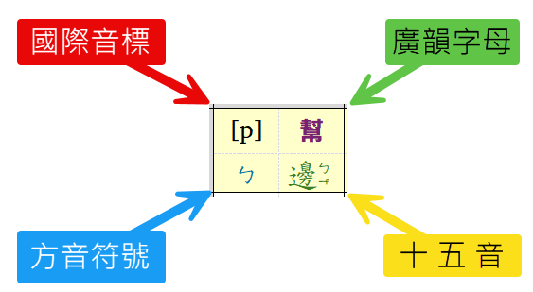
 |  |  |  |  |  |  |  |  |  |  | 仄聲轉 t：「地」台羅 tē（土地）、「大」台羅 tuā/tāi（大人）。

 |  |  |  |  |  |  |  |  |  |  | 4. 齒音（擦音）
 |  |  |  |  |  |  |  |  |  |  | [z] 邪
 |  |  |  |  |  |  |  |  |  |  | 台羅拼音： 現代台語主要演變為 s 或 ts/j。
 |  |  |  |  |  |  |  |  |  |  | 舉例： 「俗」台羅 sio̍k（便宜）；「詞」台羅 sû；「徐」台羅 tshî/sî。
 |  |  |  |  |  |  |  |  |  |  | [ʑ] 禪
 |  |  |  |  |  |  |  |  |  |  | 台羅拼音： 主要演變為 s 或 ts/tsh。
 |  |  |  |  |  |  |  |  |  |  | 舉例： 「是」台羅 sī（是毋是）；「常」台羅 siông；「時」台羅 sî。

 |  |  |  |  |  |  |  |  |  |  | 5. 牙喉音、半元音、半齒音
 |  |  |  |  |  |  |  |  |  |  | [ɣ] 匣
 |  |  |  |  |  |  |  |  |  |  | 台羅拼音： 在台語中文讀音常對應 h，白讀音有時會保留軟顎濁音的痕跡而讀作 g 或 k。
 |  |  |  |  |  |  |  |  |  |  | 舉例： 「紅」台羅 âng（轉零聲母）/ hông；「河」台羅 hô；「寒」台羅 hân。
 |  |  |  |  |  |  |  |  |  |  | [j] 喻
 |  |  |  |  |  |  |  |  |  |  | 台羅拼音： 對應台羅的 i（零聲母帶介音）或 iâ/iû 等發音。
 |  |  |  |  |  |  |  |  |  |  | 舉例： 「喻」台羅 jū/gū；「雨」台羅 hōo/ú；「夜」台羅 iā（暗夜）。
 |  |  |  |  |  |  |  |  |  |  | [ɲʑ] 日
 |  |  |  |  |  |  |  |  |  |  | 台羅拼音： 完美對應台羅的 j（濁齒齦擦音/近音，中南部偏向讀 g 或 l）。
 |  |  |  |  |  |  |  |  |  |  | 舉例： 「日」台羅 ji̍t（日頭）；「肉」台羅 bah（特殊白讀）/ jio̍k（文讀）；「人」台羅 jîn（人類）。

